상품제안서
NEW 타이틀리스트 pro v1 6구(3pc) | 상품코드: F11919

 |  |  |  |  |  |  | 02-412-0044 | www.easy1.co.kr
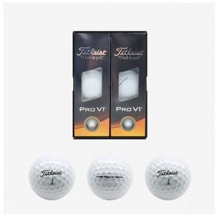

【상세/제작정보】 | <p>*** 재고가 부족할 수 있으니 미리 전화 부탁드립니다. ***&nbsp;</p>

【인쇄/포장옵션】 | 실크 / 포장지포장

【공급단가】 | 수량 | 50~ | 100~ | 300~ | 500~ | 1,000~
*VAT별도 | 단가 | 39,650원 | 39,040원 | 38,120원 | 36,600원 | 35,070원

【상품 URL】 | http://www.easy1.co.kr/src/goods_detail.php?gdno=11919

